Incompatibilité maritime
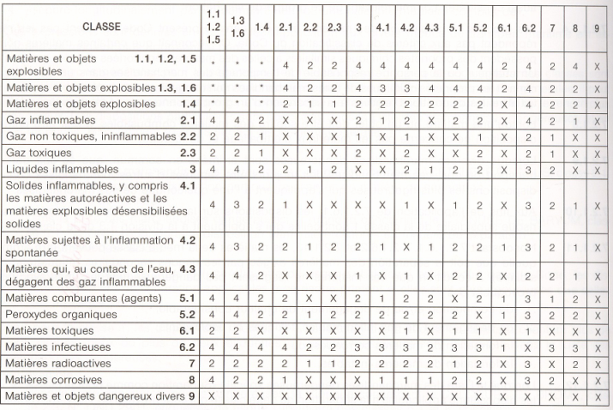

gp séparation
 | http://reglementation-polmer.chez-alice.fr/Textes/liste_produits_IMDG.htm

groupe 1 : acides
1052 | Fluorure d'hydrogène anhydre
1182 | Chloroformiate d'éthyle
1183 | Éthyidichlorosilane
1238 | Chicroformiate de méthyle
1242 | Méthyidichlorosilane
1295 | Trichlorosilane
1572 | Acide cacodylique
1595 | Sulfate de diméthyle
1715 | Anhydride acétique
1716 | Phosphate acide de butyle
1718 | Chloroformiate d'allyle
1722 | Allyltrichiorosilane stabilisé
1724 | Bromure d'aluminium anhydre
1725 | Chlorure d'aluminium anhydre
1726 | Hydrogénodifluorure
1727 | d'ammonium solide
1728 | Amyltrichlorosilane
1729 | Chlorure d'anisoyle
1730 | Pentachlorurs d'antimoine liquide
1731 | Pentachlorure d'antimoine en solution
1732 | Pentafluorure d'antimoine
1733 | Trichlorure d'antimoine
1736 | Chlorure de benzoyie
1737 | Bromure de benzyle
1738 | Chlorure de benzyle
1739 | Chloroformiate de benzyle
1740 | Hydrogénodifluorures, n.s.a.
1742 | Complexe de trifluorure de bore et d'acide acétique
1743 | Complexe de trifluorure de bore et d'acide propionique
1744 | Brome ou brome en solution
1747 | Butyltrichlorosilane
1750 | Acide chloracétique en solution
1751 | Acide chloracétique solide
1752 | Chlorure de chloracétyle
1753 | Chlorophényitrichlorosilane
1754 | Acide chlorosuifonique contenant ou non du trioxyde de soufre
1755 | Acide chromiqüe en solution
1756 | Fluorure de chrome 111 solide
1757 | Fluorure de chrome 111 en solution
1758 | Chlorure de chromyle
1762 | Cyclohéxényitrichlorosilane
1,763 | Cyclohexyltrichlorosilane
1764 | Acide dichloracétique
1765 | Chlorure de dichloracétyle
1766 | Dichlorophényltrichlorosilane
1767 | Diéthyldichlorosilane
1802 | Acide perchlorique contenant au plus 50 % (masse) d'acide
1803 | Acide phénoisulfanique liquide
1804 | Phényitrichlorosilane
1805 | Acide phosphorique
1806 | Pentachlorure de phosphore
1807 | Pentoxyde de phosphore
1808 | Tribramure de phosphore
1809 | Trichlorure de phosphore
1810 | Oxychlorure de phosphore
1811 | Hydrogénodifluorure de potassium
1816 | Propyltrichlorosilane
1817 | Chlorure de pyrosuifuryle
1818 | Tétrachlorure de silicium
1826 | Acide sulfonitrique résiduaire
1827 | Chlorure d'étain IV anhydre
1828 | Chlorures de soufre
1829 | Trioxyde de soufre stabilisé
1830 | Acide sulfurique contenant plus de 51 % d'acide
1831 | Acide sulfurique fumant
1832 | Acide sulfurique résiduaire
1833 | Acide sulfureux
1834 | Chlorure de sulfuryle
1836 | Chlorure de thionyle
1837 | Chlorure de thiophosphoryle
1838 | Tétrachlorure de titane
1839 | Acide trichloracétique
1840 | Chlorure de zinc en solution
1848 | Acide propionique
1898 | Iodure d'acétyle
1902 | Phosphate acide de dilsooctyle
1,905 | Acide sélénique
1906 | Acide résiduaire de raffinage
1938 | Acide bromacétique
1939 | Oxybromure de phosphore
1940 | Acide thioglycolique
2031 | Acide nitrique, à l'exclusion de l'acide nitrique fumant rouge
2032 | Acide nitrique fumant rouge
2214 | Anhydride phtalique contenant plus de 0,05 % d'anhydride maléique
2215 | Anhydride maléique
2218 | Acide acrylique stabilisé
2225 | Chlorure de benzènesulfonyle
2226 | Chlorure de benzylidyne
2240 | Acide suifochrornique
2262 | Chlorure de diméthylcarbamoyie
2267 | Chlorure de diméthylthiophosphoryle
2305 | Acide nitrobenzène-sulfonique
2308 | Hydrogénosulfate de nitrosyle
2331 | Chlorure de zinc anhydre
2407 | Chloroformiate d'isopropyle
2434 | Dibenzyldichlorosilane
2435 | Éthylphényldichlorosilane
2437 | Méthylphényldichlorosilane
2438 | Chlorure de triméthylacétyle
2439 | Hydrogénodifluorure de sodium
2440 | Chlorure d'étain IV pentahydraté
2442 | Chlorure de trichloracétyle
2443 | Oxytrichlorure de vanadium
2444 | Tétrachlorure de vanadium
2475 | Trichlorure de vanadium
2496 | Anhydride propionique
2502 | Chlorure de valéryle
2503 | Tétrachlorure de zirconium
2506 | Hydrogénosulfate d'ammonium
2507 | Acide chloroplatinique solide
2508 | Pentachlorure de molybdène
2509 | Hydrogénosuifate de potassium
2511 | Acide chloro-2 propionique
2513 | Bromute de bromacétyle
2531 | Acide méthacrylique stabilisé
2564 | Acide trichloracétique en solution
2571 | Acides alkylsuifuriques
2576 | Oxybromure de phosphore fondu
2577 | Chlorure de phénylacétyle
2578 | Trioxyde de phosphore
2580 | Bromure d'aluminium en solution
2581 | Chlorure d'aluminium en solution
2582 | Chlorure de fer III en solution
2583 | Acides alkylsulfoniques solides ou acides arylsuifoniques solides contenant plus de 5 % d'acide sulfurique libre
2584 | Acides alkylsuifoniques liquides ou acides arylsuifoniques liquides contenant plus de 5 % d'acide sulfurique libre
2585 | Acides alkylsulfoniques solides ou acides aryisuifoniques solides contenant au plus 5 % d'acide sulfurique libre
2586 | Acides alkylsuifoniques liquides ou acides arylsulfoniques liquides contenant au plus 5 % d'acide sulfurique libre
2604 | Éthérate diéthylique de trifluorure de bore
2642 | Acide fluoracétique
2670 | Chlorure cyanurique
2691 | Pentabromure de phosphore
2692 | Tribromure de bore
2698 | Anhydrides tétrahydrophtaliques contenant plus de 0,05 % d'anhydride maléique
2699 | Acide trifluoracétique
2739 | Anhydride butyrique
2740 | Chloroformiate de n-propyle
2742 | Chloroformiates toxiques, corrosifs, inflammables, n.s.a.
2743 | Chloroformiate de n-butyle
2744 | Chloroformiate de cyclobuty e
2745 | Chloroformiate de chlorométhyle
2746 | Chloroformiate de phényle
2748 | Chloroformiate d'éthyl-2 hexyle
2751 | Chlorure de diéthylthiophosphoryle
2789 | Acide acétique glacial ou acide acétique en solution, contenant plus de 80 % (masse) d'acide
2790 | Acide acétique en solution contenant plus de 1 0 % (masse) mais au plus 80 % d'acide
2796 | Acide sulfurique ne contenant pas plus de 51 % d'acide ou électrolyte acide pour accumulateurs
...
Déclaration : UN3082, ENVIRONMENTALLY HAZARDOUS SUBSTANCE, LIQUID, N.O.S. (Polymeric quaternary ammonium chloride), 9, III // 4 plastic jerricans X 5L, 4 plastic jerricans X 5L, 3 plastic jerricans X 5L // Y964 // Limited quantity

2ième solution : en avion cargo seulement ou en avion passager et cargo (quantité max nette/colis = 450 litres).
Déclaration : UN3082, ENVIRONMENTALLY HAZARDOUS SUBSTANCE, LIQUID, N.O.S. (Polymeric quaternary ammonium chloride), 9, III // 11 plastic jerricans X 5L // 964

Ci-joint les informations pour l’emballage :.
- NE PAS METTRE le pictogramme Corrosif
- Les emballages combinés comportant des emballages intérieurs contenant des liquides doivent être clairement marqués par des flèches d’orientation similaires à celles-ci-dessous. Elles doivent être apposées sur les deux côtés verticaux opposés du colis et pointer correctement vers le haut.
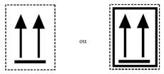

DECLARATION
Pour le transport aérien, il faut :
- faire les déclarations en anglais.
- indiquer des litres pour les liquides et des kg pour les solides. (Ceci est vrai pour tous les modes de transport : ADR, IMDG, IATA). A recalculer selon la densité des produits (volume = poids/densité).
- Ne pas oublier de barrer les mentions inutiles (comme indiqué par Virginie).

N’ayant la réglementation sous les yeux, je ne peux valider les déclarations pour la partie instruction d’emballage et autorisation.
...
CS-3002 : A3 à supprimer
CS-1001 : A3 + A803 ou A803
SH-1001 : 855 / A803
CS-3001 : A3 à supprimer.

Dans la mesure du possible, merci d’anticiper davantage les demandes de validation des déclarations.

COLIS
Il faudra penser à ajouter une étiquette sur le colis avec les coordonnées du destinataire et de l’expéditeur + désignation et quantité.
Exemple ci-dessous :
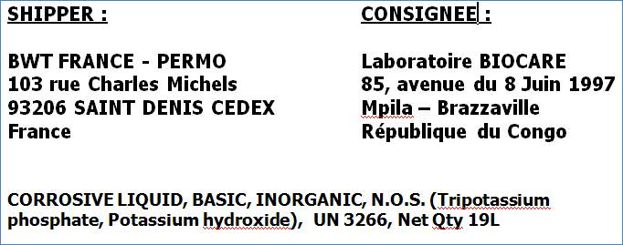

Compte tenu des quantités et d’une expédition en avion cargo, il faudra mettre sur les palettes l’étiquette :

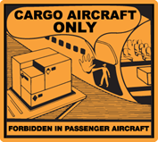
Etiquette de suremballage si étiquette de danger non lisible.

Etiquette de danger 8 sur le suremballage
